1GD-FR-0020
 |  |  |  |  |  |  | PROCESO DE GESTIÓN DOCUMENTAL |  |  |  |  |  |  |  |  | POLICÍA NACIONAL
Código:1GD-FR-0020
Fecha: 04/07/2018 |  |  |  |  |  |  | DIAGNÓSTICO INTEGRAL PARA LOS ARCHIVOS DE LA POLICÍA NACIONAL
Versión: 0

CIUDAD: Bogotá |  |  |  |  |  |  |  |  |  | FECHA ELABORACIÓN DEL DIAGNÓSTICO |  |  |  |  |  |  | 19 |  | 4 |  |  | 2022
RESPONSABLE DEL DILIGENCIAMIENTO: Subintendente GIOVANNI ANDRES BENITEZ RAMIREZ
A. IDENTIFICACIÓN
CÓDIGO Y NOMBRE DE LA UNIDAD: 3.8.1 REGÓN DE POLICIA No1
FECHA DE CREACIÓN DE LA UNIDAD: 05/01/2006 |  |  |  |  |  |  |  |  |  | ACTO ADMINISTRATIVO DE CREACIÓN DE LA UNIDAD: RESOLUCIÓN No 00010 DEL 5 DE ENERO 2006
DIRECCIÓN DE LA UNIDAD: Calle 17 Nº 65B – 99 Edificio Soluzona-Bogotá D.C. |  |  |  |  |  |  |  |  |  | ACTO ADMINISTRATIVO VIGENTE DE LA UNIDAD: RESOLUCION No 06319 DEL 12 DE DICIEMBRE DE 2018
CORREO ELECTRÓNICO DE LA UNIDAD: regi1.guged@policia.gov.co |  |  |  |  |  |  |  |  |  | TELÉFONO: 3159000 |  |  |  |  |  |  |  | IP: 11008
A.1 DIRECTOR, COMANDANTE O JEFE DE LA UNIDAD:
NOMBRE: |  |  | OSCAR ANTONIO GOMEZ HEREDIA
GRADO: |  |  | MAYOR GENERAL
CARGO: |  |  | COMANDANTE REGIÓN DE POLICIA No 1
TIEMPO EN EL CARGO:
A.2 ADMINISTRACIÓN DEL ARCHIVO
Jefe Grupo de Gestión Documental
NOMBRES Y APELLIDOS: GIOVANNI ANDRES BENITEZ RAMIREZ |  |  |  |  |  |  |  |  |  | CAPACITACIÓN O CURSOS EN GESTIÓN DOCUMENTAL Y ARCHIVÍSTICA
GRADO: SUBINTENDENTE |  |  |  |  |  |  |  |  |  | 1
CARGO: RESPONSABLE DE ARCHIVO |  |  |  |  |  |  |  |  |  | 2
TIEMPO EN EL PROCESO DE GESTIÓN DOCUMENTAL |  |  |  |  |  |  |  |  |  | 3
TIEMPO EN LA INSTITUCIÓN |  |  |  |  |  |  |  |  |  | 4
CORREO INSTITUCIONAL |  |  |  |  |  |  |  |  |  | 5
No. CELULAR |  |  |  |  |  |  |  |  |  | 6
No IP DE LA OFICINA Y/O GRUPO 3159000 ext 11008 |  |  |  |  |  |  |  |  |  | 7
CONDICIÓN MÉDICO LABORAL |  |  |  |  |  |  |  |  |  | 8
Funciones del Jefe Grupo de Gestión Documental
1 | GIOVANNI ANDRES BENITEZ RAMIREZ
Responsable Archivo Central
NOMBRES Y APELLIDOS: GIOVANNI ANDRES BENITEZ RAMIREZ |  |  |  |  |  |  |  |  |  | CAPACITACIÓN O CURSOS EN GESTIÓN DOCUMENTAL Y ARCHIVÍSTICA
GRADO: SUBINTENDENTE |  |  |  |  |  |  |  |  |  | 1
CARGO: RESPONSABLE DE ARCHIVO |  |  |  |  |  |  |  |  |  | 2
TIEMPO EN EL PROCESO DE GESTIÓN DOCUMENTAL |  |  |  |  |  |  |  |  |  | 3
TIEMPO EN LA INSTITUCIÓN |  |  |  |  |  |  |  |  |  | 4
CORREO INSTITUCIONAL |  |  |  |  |  |  |  |  |  | 5
No. CELULAR |  |  |  |  |  |  |  |  |  | 6
No IP DE LA OFICINA Y/O GRUPO |  |  |  |  |  |  |  |  |  | 7
CONDICIÓN MÉDICO LABORAL |  |  |  |  |  |  |  |  |  | 8
#NAME?
1 | GIOVANNI ANDRES BENITEZ RAMIREZ
TALENTO HUMANO
GRADO | APELLIDOS Y NOMBRES |  |  |  |  | CÉDULA | CARGO ACTUAL | No. De Celular | TIEMPO DE SERVICIO EN LA UNIDAD |  |  | TIEMPO EN EL PROCESO DE GESTIÓN DOCUMENTAL |  |  | NIVEL ACADÉMICO |  |  |  |  | CONDICIÓN MÉDICO LABORAL
 |  |  |  |  |  |  |  |  | Años | Meses | Días | Años | Meses | Días
SI | GIOVANNI ANDRES BENITEZ RAMIREZ |  |  |  |  |  | RESPONSABLE ARCHIVO
A.3 NIVEL Y TIPO DE ARCHIVO
NIVEL DE LA UNIDAD |  |  |  |  |  | Asesor |  | Control |  | Operativo |  |  |  | Administrativo |  |  |  |  | Docente
 |  |  |  |  |  |  |  |  |  |  |  |  |  | X
JURISDICCIÓN |  |  |  |  |  | Dirección |  |  | Oficina Asesora |  |  | Región |  | Metropolitana |  | Departamento |  |  | Escuela de Policía |  |  |  | Centro de Instrucción
 |  |  |  |  |  |  |  |  |  |  |  | X
MISIÓN DE LA UNIDAD |  |  |  |  |  | Direccionar y comandar a las Policías Metropolitanas y Departamentos de Policía de la jurisdicción, en el desarrollo de la estrategia operativa Institucional, a través de la coordinación con las autoridades regionales, los gremios, la integración de esfuerzos y la concentración de apoyos para el efectivo servicio policial, que contribuya en la construcción de una cultura de convivencia y seguridad ciudadana.
SISTEMA DE ARCHIVO |  |  |  |  |  | Centralizado |  |  |  |  |  |  | Descentralizado
 |  |  |  |  |  |  |  |  |  |  |  |  | X
CLASES DE ARCHIVOS |  |  |  |  |  | Archivo de Gestión |  | Archivo de Central |  | Archivo Intermedio |  |  | Archivo Histórico |  |  | Número de Depósitos
 |  |  |  |  |  | X |  | X
SERVICIOS QUE PRESTA |  |  |  |  |  | EL GRUPO DE GESTIÓN DOCUMENTAL - ARCHIVO CENTRAL PRESTA LOS SIGUIENTES SERVICIOS
 |  |  |  |  |  | 1 | Requerimientos / Solicitudes |  |  |  |  | Periodicidad |  | Anual | Cantidad |  | 1 | Origen |  | Interno
 |  |  |  |  |  | 2 | Transferencias Documentales |  |  |  |  |  |  | Anual |  |  | 1 |  |  | Interno

 |  |  |  |  |  | PROCESOS TÉCNICOS DE REPROGRAFÍA DESARROLLADOS
 |  |  |  |  |  | DIGITALIZACIÓN | Unidad de Conservación | Periodicidad | Cantidad | MICROFILMACIÓN |  |  | Soporte |  |  |  | Periodicidad |  |  | Cantidad
 |  |  |  |  |  |  | No Aplica | No Aplica | 0 |  |  |  | No Aplica |  |  |  | No Aplica |  |  | 0
 |  |  |  |  |  |  | Almacenamiento y Administración
 |  |  |  |  |  |  | Servidores de Datos Propios (Unidad)
A.4 PRESUPUESTO ANUAL DEL ARCHIVO
PROPIO: ___________________0____________________________________ |  |  |  |  |  |  | ASIGNADO POR LA DEPENDENCIA: ______________0___________________ |  |  |  | SEGÚN NECESIDADES:_________________________0_____________________________ |  |  |  |  |  |  | OTRO: ________________________________________
ASIGNACIÓN DE RUBROS PARA EL ARCHIVO: |  |  |  |  |  |  |  |  | N/A
Materiales de consumo: |  |  |  |  |  |  |  |  | N/A
Personal: |  |  |  |  |  |  |  |  | N/A
Proceso de Reprografía (Digitalización o Microfilmación) (Insumos) |  |  |  |  |  |  |  |  | N/A
Conservación o Preservación: |  |  |  |  |  |  |  |  | N/A
Mantenimiento: |  |  |  |  |  |  |  |  | N/A
Capacitación: |  |  |  |  |  |  |  |  | N/A
Equipos: |  |  |  |  |  |  |  |  | N/A
Organización: |  |  |  |  |  |  |  |  | N/A
Otro (cual): |  |  |  |  |  |  |  |  | PARA LA VIGENCIA 2021- 2022 LA DEPENDENCIA NO CUENTA CON NUNGUN PRESUPUESTO ASIGNADO EN EL PLAN ANUAL DE COMPRAS ,PARA LA VIGENCIAS 2022-2023 SE ENVIO ANTE PROYECTO POR PARTE DEL DEPARTAMENTO DE POLICIA CUNDINANRCA A DIPON OFPLA MEDIANTE CORREO ELCTRONICO No 030 COMAN-PLANE PC.
B. INFRAESTRUCTURA
ASPECTOS A TENER EN CUENTA
Los edificios y locales destinados como sedes de archivos deberán cumplir con las condiciones de edificación, almacenamiento, medio ambiental, de seguridad y de mantenimiento que garanticen la adecuada conservación de los acervos documentales (Acuerdo 049 del 05/05/2000 "Por el cual se desarrolla el artículo 61 del capítulo 7º de conservación documentos el reglamento general de archivos sobre "condiciones de edificios y locales destinados a archivos".)

B1. DATOS GENERALES Y UBICACIÓN DEL DEPÓSITO DE ARCHIVO
Fecha de Construcción |  |  |  |  |  |  | Fecha y Número del Acto Administrativo de su construcción |  | Condición Legal del Bien Inmueble |  |  |  | Ubicación Especifica |  |  | Ubicación Geográfica
Día |  |  | Mes |  | Año |  |  |  |  |  |  |  |  |  |  | Zona |  | Punto cardinal |  |  | Unidad Administrativa
18 |  |  | 10 |  | 1971 |  | DOCUMENTO DE APROBACIÓ No 8441 DEL 18/10/1971 |  | Comodato |  |  |  | Independiente de la sede principal de la unidad (Externa) |  |  | Urbana |  | Occidente |  |  | LOCALIDAD
B.2 ESTADO DE LA EDIFICACIÓN
Estado de la Construcción |  |  |  |  |  | Niveles de la Edificación |  | Nivel de Ubicación del Archivo |  | Servicios Básicos |  |  |  | Inmediaciones / áreas colindantes |  |  |  | Situaciones de Riesgo Detectadas
Construida |  |  |  |  |  | Uno |  | Uno |  | Luz, Agua, Alcantarillado |  |  |  | Armerillos, Almacén de Intendencia
B.3 CONDICIONES TÉCNICAS MÍNIMAS EXIGIDAS
Área Administrativa |  |  |  |  |  | Área de Consulta |  |  | Área de Depósitos Documentales |  |  | Laboratorio de Microfilmación |  |  | Laboratorio de Digitalización |  |  |  | Área de Cuarentena (Biodeterioro)
...
Accesorio |  |  |  |  |  |  |  | Cantidad | Accesorio |  |  |  |  | Cantidad | Accesorio
Cuenta con extintores CO2 (cuantos): |  |  |  |  |  |  |  | 0 | Termohigrómetros |  |  |  |  | 1 | Puestos de Trabajo
Cuenta con extintores Multipropósito(cuantos): |  |  |  |  |  |  |  | 0 | Equipos de Computo |  |  |  |  | 2 | Teléfonos
Cuenta con extractores de aire (cuantos): |  |  |  |  |  |  |  | 0 | Escáneres |  |  |  |  | 0 | Unidades de Conservación (Cajas)
Cuenta con sensores de movimiento: |  |  |  |  |  |  |  | 0 | Impresoras |  |  |  |  | 0 | Unidades de Conservación (Carpetas)
Deshumidificadores |  |  |  |  |  |  |  | 0 | Fotocopiadoras |  |  |  |  | 0 | Equipos de Microfilmación
Otros, cuales? |  |  | Aspiradora y Picadora
EVIDENCIA FOTOGRÁFICA
SE DEBERÁ ANEXAR FOTOGRAFÍAS QUE DEN CUANTA DE LAS CONDICIONES TÉCNICAS MÍNIMAS QUE PRESENTA LA ESTRUCTURA DEL ARCHIVO, EQUIPAMIENTO Y MOBILIARIO, ESTANTERÍA, SEÑALÉTICA Y SEGURIDAD, LAS ÁREAS COLINDANTES Y EL ESTADO DE LA INFORMACIÓN ADMINISTRADA POR LA UNIDAD

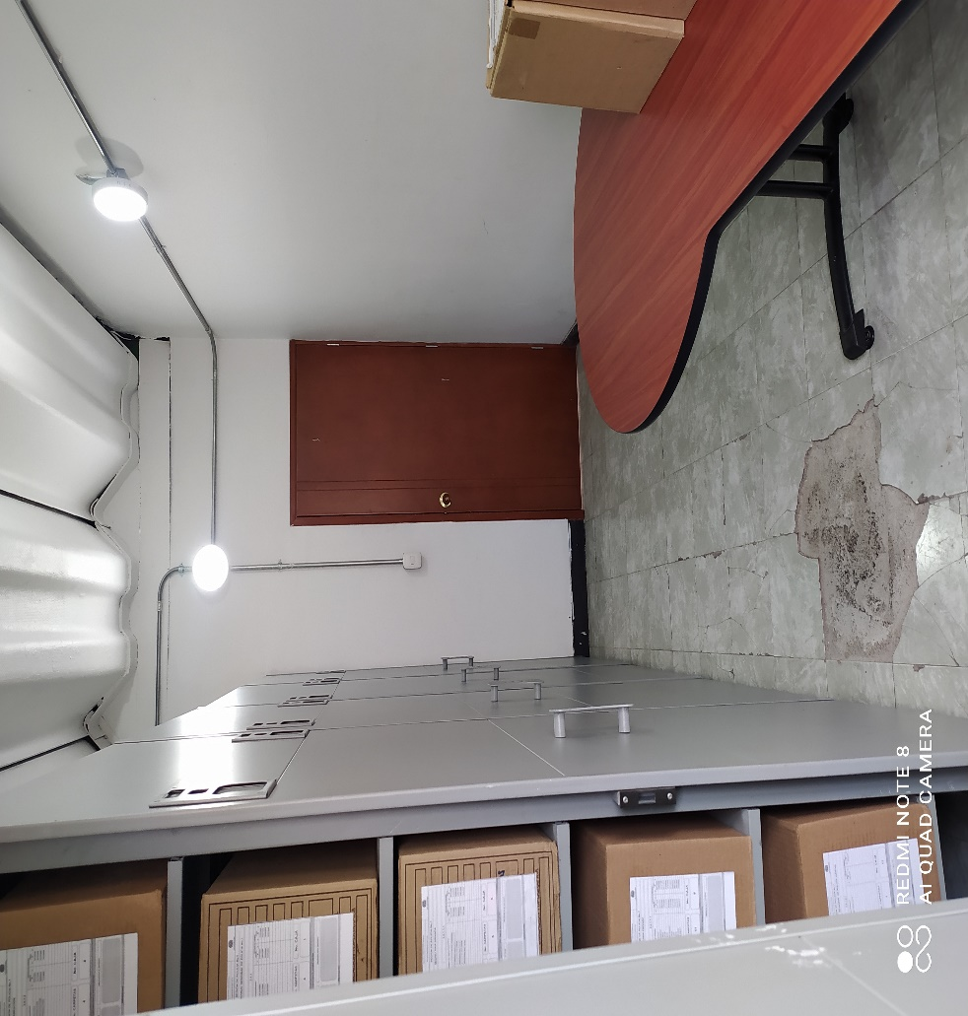
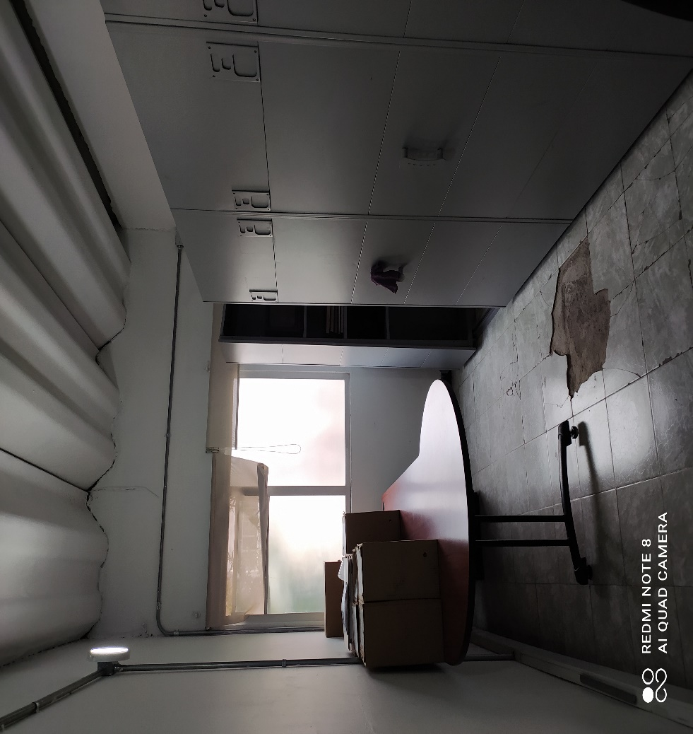

C. CARACTERÍSTICAS DE LA DOCUMENTACIÓN
IDENTIFICACIÓN DEL FONDO ACUMULDADO O DOCUMENTAL
UNIDAD POLICIAL |  |  |  |  |  |  |  |  |  |  | DEPENDENCIA PRODUCTORA:
ACERVO DOCUMENTAL
Fechas Extremas Acervo Documental |  |  |  |  |  | Cantidades de Unidades de Conservación Cajas |  | Cantidad Soporte Documental
Fecha Inicial |  | dia: |  |  |  |  |  | Archivo de Gestión | Papel (carpetas) | Análogo | Digital | Planos | Libros | Videos | Fotografías |  | Cintas
fecha final |  | dia: | mes: | año:
Fecha Inicial |  | 1 | 11 | 2005 |  | 106 |  | Archivo Central | Papel (carpetas) | Análogo | Digital | Planos | Libros | Videos | Fotografías |  | Cintas
...
B. Inspección y mantenimiento de sistemas de almacenamiento e instalaciones físicas |  |  |  |  |  |  | Archivo de Gestión
C. Saneamiento ambiental: desinfección, desratización y desinsectación |  |  |  |  |  |  | Archivo de Gestión
D. Monitoreo y control de condiciones ambientales |  |  |  |  |  |  | Archivo de Gestión
E. Almacenamiento y re-almacenamiento |  |  |  |  |  |  | Archivo de Gestión
F. Prevención de emergencias y atención de desastres. |  |  |  |  |  |  | Archivo de Gestión
PLAN DE CONSERVACIÓN PREVENTIVA
Programa |  |  |  |  |  |  | Clase de Archivo |  |  | Actividad |  |  | Evidencia |  |  | periodicidad |  |  |  |  | Observaciones
A. Preservación digitla a largo plazo |  |  |  |  |  |  | Archivo Central |  |  | Plan de Mejoramiento Archivo Central Region de Policia No 1 en atencion a visita de Acompañamiento Por parte del Archivo Genaral de la Policia , mediante Comunicado Oficial No GS-2021-038037 -SEGEN informe visita previa de evaluacion Organización Documental Region de Policia No 1. |  |  | Solicitud visita de acompañamiento mediante comunicado No S-2021-001331-REGI1, Solicitud creacion de Comité de Gestion Docuemental mediante Comunicado GS-2022-001540-REGI1, autorizado y creado mediante Orden del Dia No 035 del 04/02/2022, Transferencias Ducumentales mediante Orden de servicios No 004 COMAN-PLANE 38-10 para las vigencias del 2014 al 2018. |  |  | Anual |  |  |  |  | En atencion al Plan de Conservacion por parte de Gestion Documental de la Region de Policia No 1, se a adelantado en un 90 % la organización del acervo documental oteniendo la certificacion de la vigencia 2005 y quedando a la espera del 2006.
EVIDENCIA FOTOGRÁFICA
SE DEBERÁ ANEXAR FOTOGRAFÍAS QUE DEN CUANTA DE LAS CONDICIONES DE ORGANIZACIÓN, ADMINISTRACIÓN, CUSTODIA Y CONSERVACIÓN DE LOS ACERVOS DOCUMENTALES
Plan de conservación de preventiva
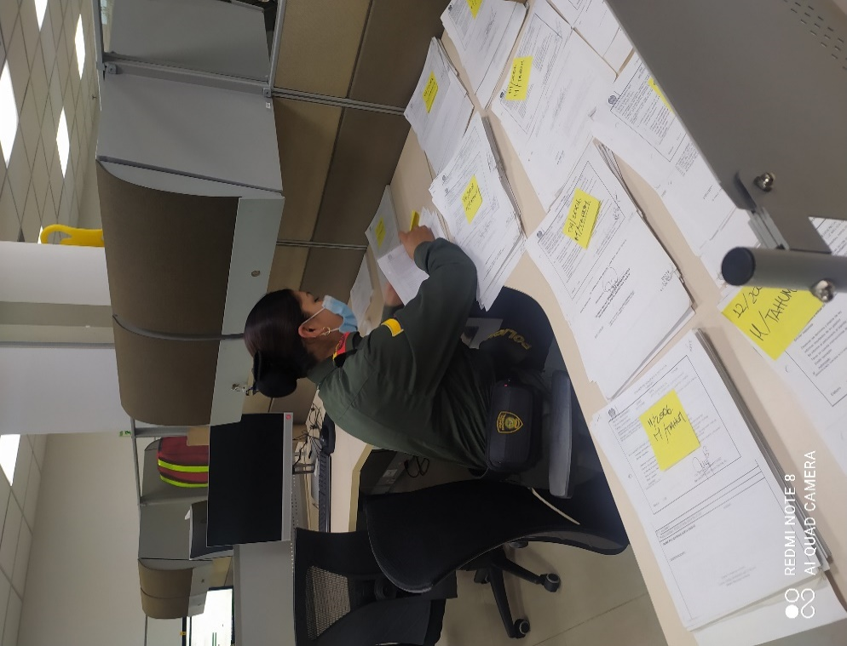
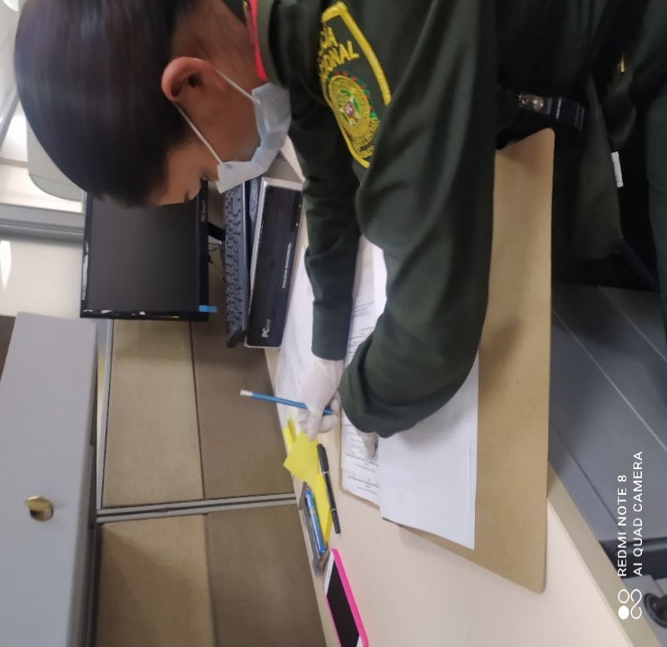
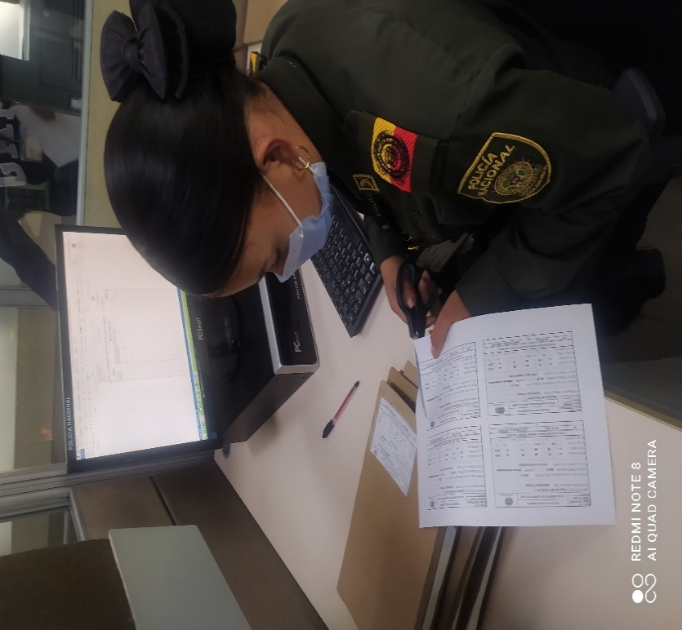
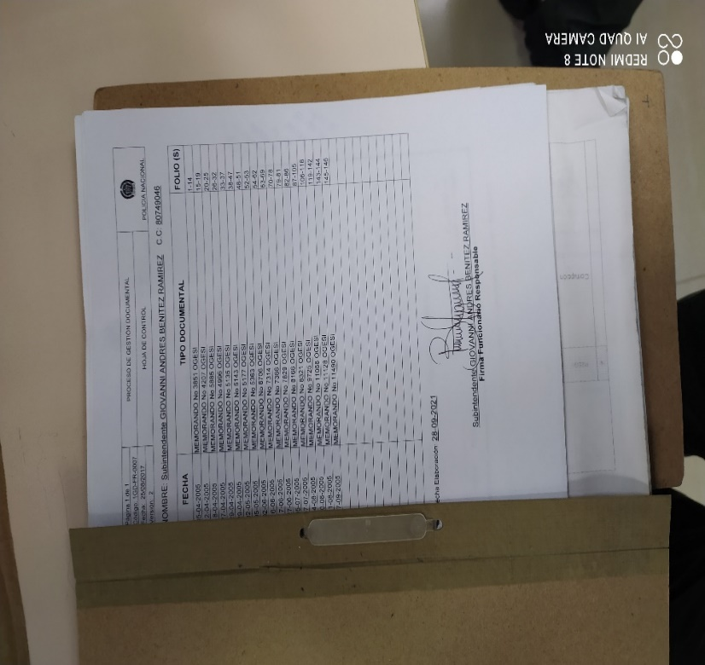
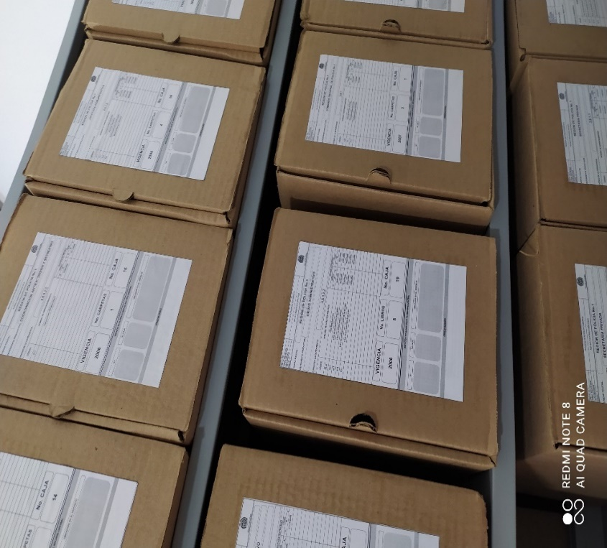
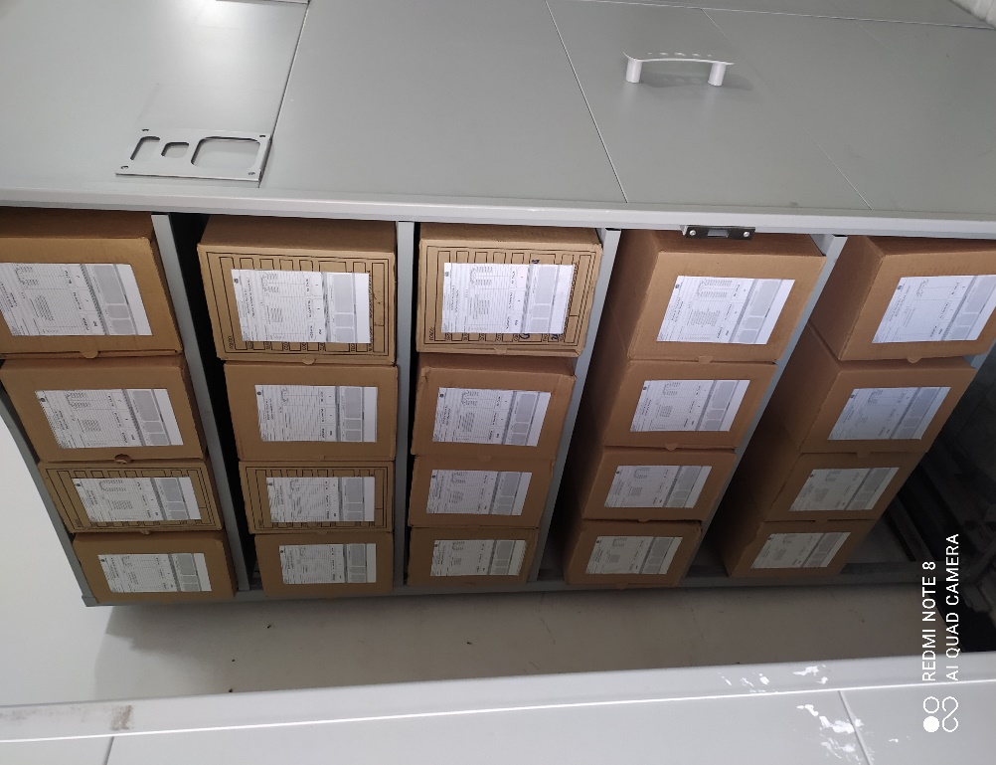

Fecha de Elaboración |  |  |  |  | 2022-04-19 |  |  | Fecha de Elaboración |  | 2022-04-19 |  |  |  |  |  | VISTO BUENO JEFE DE LA UNIDAD
Diagnostico Elaborado por: |  |  |  | Subintendente GIOVANNI ANDRES BENITEZ RAMIREZ |  |  |  | Jefe Grupo de Gestión Documental |  | Subintendente GIOVANNI ANDRES BENITEZ RAMIREZ |  |  |  |  |  | Comandante de Unidad (E) |  | Mayor General OSCAR ANTONIO GOMEZ HEREDIA
 |  |  |  | Grado Nombres y Apellidos |  |  |  |  |  | Grado Nombres y Apellidos |  |  |  |  |  |  | Grado Nombres y Apellidos

